汇总
序列 | 页面 | 文档修改需求 | 对应设计稿 | 开发状态（06/19） | 开发状态（06/20） | 开发状态（06/21） | 开发状态（06/22） | 优先级 | 回复客户预计完成时间
5 | 企业 | 2.2.3.1.电子地图部分（一期、二期） 车辆状态：在地图上实时定位车辆位置，并用不同图标显示本机构的车辆状态：上游（货源地等待装货）、下游（用气站等待卸货）、空车在途、重车在途、非营运（离线）。可交互（鼠标悬停），显示运单号（离线状态则显示为空）、接单时间（离线状态则显示为空）、发车时间（离线状态则显示为空）、目的地（离线状态则显示为空）、车辆位置、驾驶员姓名及电话、 | 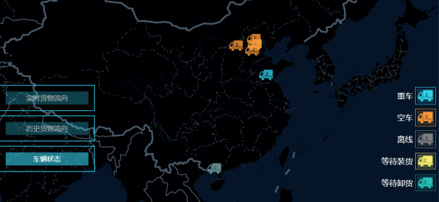 | 未开发 | 未开发 | 未开发 | 未开发 |  | 2018-06-22
8 | 企业 | 2.3.7.预警提醒： 2.3.7.1.安全预警统计（第二期，1.0016） 2.3.7.2.过期提醒（1.001，一期） 2.3.7.3.过期提醒时间配置（1.001，二期） |  | 开发中 | 开发中 | 开发中 | 开发中 | 1 | 2018-07-01
9 | 企业安全 | 2.1 总体要求（1.0069，一期；1.0017，二期）： 首页先展示高危驾驶行为和违规行为，右侧有个拓展箭头，点击后最左侧内容不变，只是把高危驾驶行为和违规行为切换为违法行为和事故行为。 即：这是一个页面， |  | 开发中 | 开发中 | 开发中 | 开发中 | 1 | 2018-06-24
14 | 车辆 | 1.2.2.轮胎 增加轮胎胎压字段 |  | 开发中 | 开发中 | 开发中 | 开发中 | 1 | 2018-06-15
18 | 车辆 | 1.1.4.到期提醒 |  | 开发中 | 开发中 | 开发中 | 开发中 | 1 | 2018-06-25
22 | 车辆 | 1.3.5 费用信息 变更不同展示方式 | 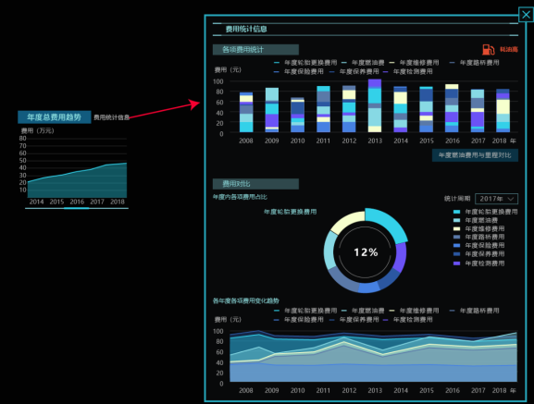 | 开发中 | 开发中 | 开发中 | 开发中 | 1 | 2018-06-29
24 | 人员 | 2.2.1.基本信息 增加驾驶员标签按钮，点击显示驾驶员标签，包括“他的标签”和“同事印象”两个切换标签 | NA | 开发中 | 开发中 | 开发中 | 开发中 | 3 | 2018-06-27
25 | 人员 | 2.2.2.证件信息 到期提醒；显示证件扫描件（1.0051，一期）及证件层级关系 | NA | 开发中 | 开发中 | 开发中 | 开发中 | 1 | 2018-07-03
26 | 人员 | 2.2.4.培训信息 点击显示完成本周期继续教育的剩余时间（领取从业资格证开始计算两年）和未完成学时（至少需要完成24学时），如果在本次继续教育周期内未完成规定的至少24学习，则首页培训信息按钮一直显示红色，报警状态 | NA | 开发中 | 开发中 | 开发中 | 开发中 | 3 | 2018-07-05
27 | 人员 | 2.2.4.培训信息 统计指标包括培训时长、培训次数和培训通过率，设置不同标签进行切换选择。鼠标在曲线上悬停显示指标数值。 | NA | 开发中 | 开发中 | 开发中 | 开发中 | 1 | 2018-07-09
28 | 人员 | 2.2.5.奖惩信息 增加配置按钮，增加安全行为积分板块， | NA | 未开发 | 未开发 | 未开发 | 未开发 | 3 | 2018-07-12
29 | 人员 | 2.2.6.健康情况（1.0027，一期/数据表：档案信息和工作量/TB_BUSINESS_TJ） 展示驾驶员的体检信息。 | NA | 开发中 | 开发中 | 开发中 | 开发中 | 1 | 2018-07-14
30 | 人员 | 2.3.工作量统计 把原当年累计工作量统计改为累计工作量，增加时间维度标签进行切换，包括：当年、当月） | NA | 未开发 | 未开发 | 未开发 | 未开发 | 1 | 2018-07-18
31 | 人员 | 2.3.工作量统计 1.首页行驶里程标签右侧增加车辆图标按钮； 2.首页运单数标签右侧增加客户图标按钮 3.在运单数标签右侧增加周转量标签，首页切换显示。 | NA | 未开发 | 未开发 | 未开发 | 未开发 | 1 | 2018-07-10
32 | 人员 | 2.3.3.运单数量 统计指标包括运单数、周转量、平均油耗和平均驾驶时长 | NA | 未开发 | 未开发 | 未开发 | 未开发 | 1 | 2018-07-17
34 | 人员 | 地图模块历史工作量排名 | NA | 未开发 | 未开发 | 未开发 | 未开发 | 1 | 2018-07-13
36 | 企业经营 | 2.5.1.1.8.排名情况（1.0023，二期） 除显示总收入排名以外，还应显示每车收入排名，即将总收入平均到每车后进行排名。默认显示单车排名，可切换成总收入排名。提供按钮可查看具体排名和金额（平均每车收入和总收入）情况 | NA | 开发中 | 开发中 | 开发中 | 开发中 | 1 | 2018-06-21
37 | 企业经营 | 2.5.1.2.1.实时货物运量及流向（二期，1.0068） 通过GIS地图，以类似迁徙图的方式展示当天运单货运量的变化及流向。 完善当前实时运单展现方式，增加按钮，点击后以进度图和列表的方式展现所有运单和运单进度。 | NA | 未开发 | 未开发 | 未开发 | 未开发 | 1 | 2018-06-27
38 | 企业经营 | 2.5.1.2.2.货物流向变化趋势（一期、二期） | NA | 未开发 | 未开发 | 未开发 | 未开发 | 1 | 2018-07-14
39 | 企业经营 | 2.5.1.4.车辆状态（1.0018，二期） 在地图上实时定位车辆位置，并用不同图标显示本机构的车辆状态：上游（货源地等待装货）、下游（用气站等待卸货）、空车在途、重车在途、非营运（离线）。可交互（鼠标悬停），显示运单号（离线状态则显示为空）、接单时间（离线状态则显示为空）、发车时间（离线状态则显示为空）、目的地（离线状态则显示为空）、车辆位置、驾驶员姓名及电话、车辆基本信息（牵引车和挂车的车牌号、车牌颜色、车辆类型、挂车类型、品牌、购置日期、所属车队等）（1.0018，二期） | NA | 未开发 | 未开发 | 未开发 | 未开发 | 1 | 2018-07-06
40 | 企业经营 | 2.5.1.5.驾驶员分析评价（二期） | NA | 开发中 | 开发中 | 开发中 | 开发中 | 1 | 2018-06-28
41 | 企业经营 | 2.5.1.6.日程管理台账（二期） | NA | 未开发 | 未开发 | 未开发 | 未开发 | 1 | 2018-07-25
42 | 企业经营 | 2.5.2.运输成本状况 | NA | 开发中 | 开发中 | 开发中 | 开发中 | 1 | 2018-07-04
44 | 企业经营 | 运输时段， 运输车辆次数分布模块， 调整布局 | NA | 未开发 | 未开发 | 未开发 | 未开发 | 1 | 2018-07-07

